상품제안서
레스쁘리 고급 텀블러세트 FFF 솔리드 에코백+스탠리 고진공 슬림 보틀 | 상품코드: F24217

 |  |  |  |  |  |  | 02-412-0044 | www.easy1.co.kr
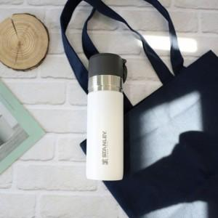

【상세/제작정보】

【인쇄/포장옵션】 | 실크, 레이저, 스티커 / 포장지포장

【공급단가】 | 수량 | 50~ | 100~ | 500~ | 1,000~ | 2,000~
*VAT별도 | 단가 | 50,280원 | 49,440원 | 48,180원 | 47,340원 | 46,090원

【상품 URL】 | http://www.easy1.co.kr/src/goods_detail.php?gdno=24217

